상품제안서
리유저블 에스텐 카페 컵v | 상품코드: S28004

 |  |  |  |  |  |  | 02-713-8555 | www.synergygift.co.kr
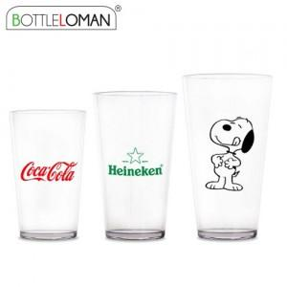

【상세/제작정보】 | - 기본 벌크출고이며, 개별인박스는 옵션사항 입니다.<br>- 1도인쇄 200개 미만 인쇄비 추가됩니다.<br>- 입수량은 포장방법 따라 상이하오니 별도문의 부탁드립니다.

【인쇄/포장옵션】 | 실크 / 포장지포장

【공급단가】 | 수량 | 100~ | 300~ | 1,000~ | 5,000~ | 10,000~
*VAT별도 | 355ml | 2,990원 | 2,860원 | 2,720원 | 2,620원 | 2,570원
 | 473ml | 3,250원 | 3,100원 | 2,950원 | 2,850원 | 2,800원
 | 591ml | 3,510원 | 3,350원 | 3,180원 | 3,070원 | 3,020원

【상품 URL】 | https://www.synergygift.co.kr:443/src/goods_detail.php?gdno=28004

